bycicles
Actual Data |  | Forecast(previsión) |  | Absolute percent error |  | Exponential Model
YEAR code | Revenue (millions of USD) | Exponential | Power | Exponential | Power | y=ae^(bx) | y = 103,59e0,7259x
1 | $219 | 214.08 | 170.97 | 2% | 22% | a= | 103.59
2 | $435 | 442.41 | 575.51 | 2% | 32% | b= | 0.73
3 | $915 | 914.28 | 1170.60 | 0% | 28%
4 | $1,826 | 1889.45 | 1937.26 | 3% | 6% | Power Model
5 | $4,022 | 3904.72 | 2863.43 | 3% | 29% | y=ax^b
6 | $3,582 | 8069.45 | 3940.40 | 2% | 23% | a= | 170.97
7 |  | 16676.25 | 5161.44 | MAPE |  | b= | 1.7511

SALES BYCICLES
YEAR code | Revenue (millions of USD) | Exponential
1 | $219 | 214.08
2 | $435 | 442.41
3 | $915 | 914.28
4 | $1,826 | 1889.45
5 | $4,022 | 3904.72

Model the business:
Unit cost: | $250
ingresos millones: | $16,000
Demand (00s): aplica la funcion exponential | #NUM! | y=ae^(bx) | y = 103,59e0,7259x
Actual demand: | #NUM! | a= | 103.59
 |  | b= | 0.73
Cost: | #NUM!
Revenue (ingresos): | #NUM!
Profit (ganancia) | #NUM!

Theory
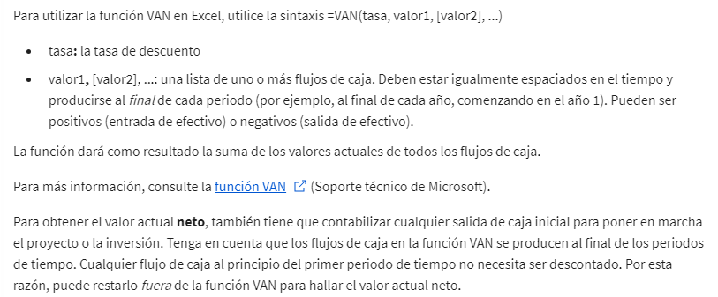
Modelización del valor actual neto

